Sheet1
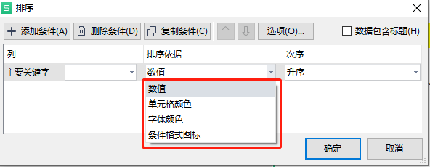
店铺整体销售数据采集和处理方案撰写
【任务要求】
通过对任务背景的分析和理解，根据数据化运营方案，撰写店铺销售数据采集与处理方案。

【知识要点】
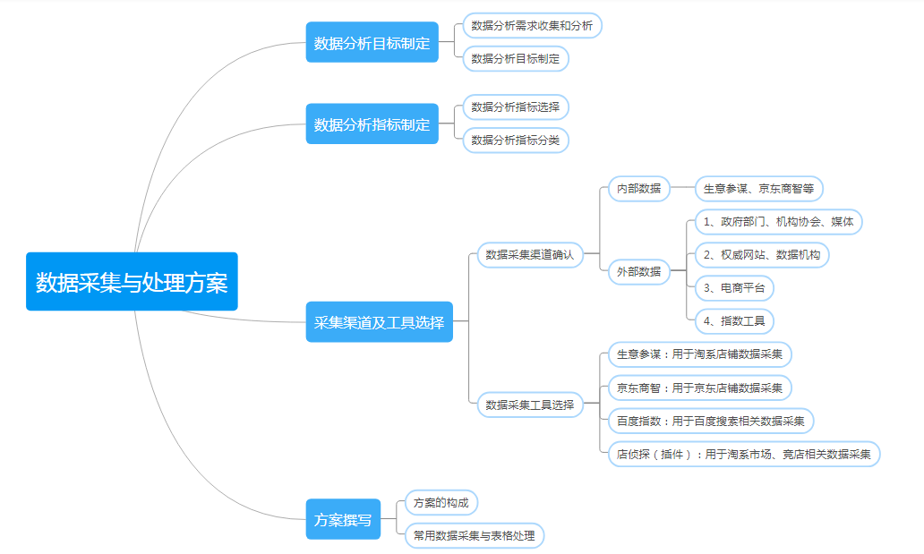

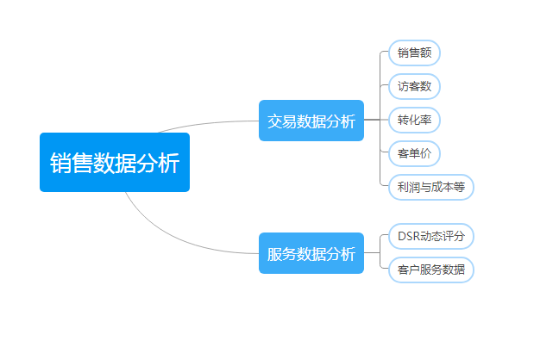

【分析结论】

本题任务背景中指出月度销量是否达成直接影响运营人员的绩效考核，所以每月都需要对店铺整体及各商品销量数据进行分析，由此可知数据分析的目标选：C；

分析本题可知，运营人员每月都需要对店铺整体及各商品销量数据进行分析，所以采集的是店铺后台销售数据，且是淘宝店铺，因此选择：B

需要对店铺整体及各商品销量进行分析，那么需要采集的数据指标包含商品ID、商品销售量；

排序依据有数值、单元格颜色、字体颜色、单元格图表（可点开自定义排序查看）。

